关系图
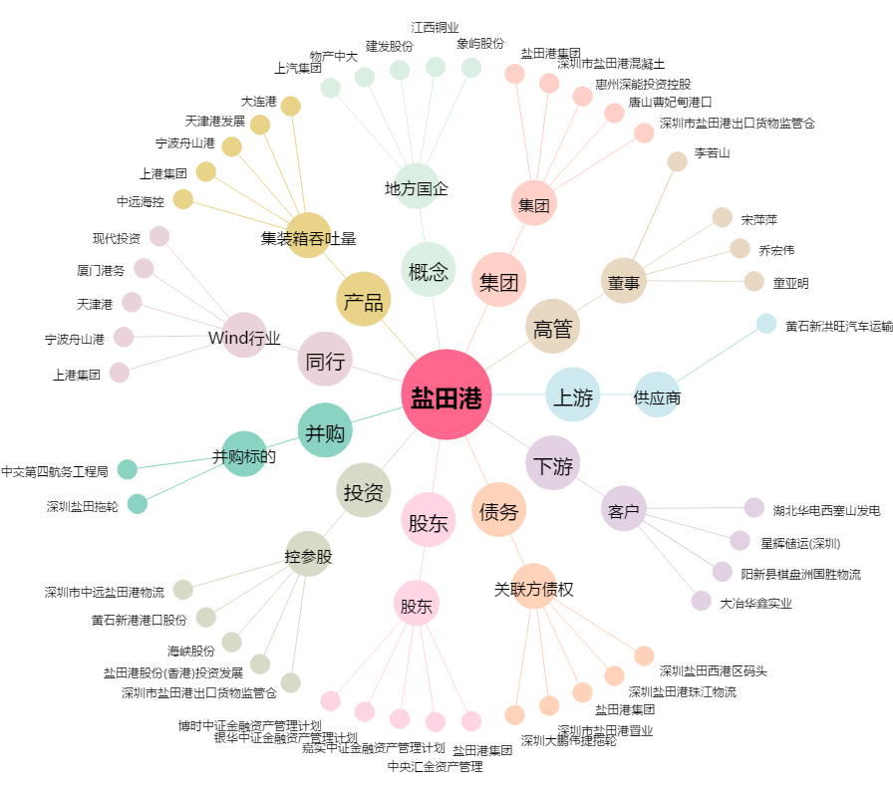
盐田港[000088.SZ] - 关系概览图

